CollectiveAccess
Image | Object | Description | Date
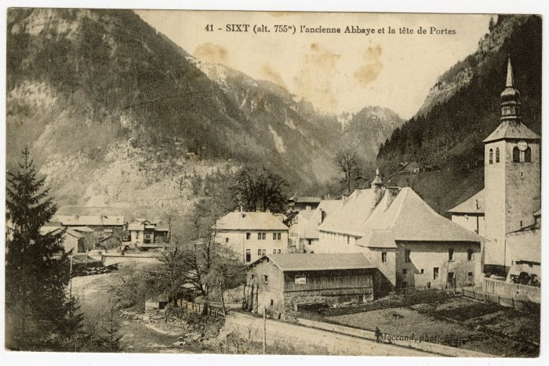 | L'ancienne Abbaye et la tête de Portes (56-045) | L'ancienne Abbaye et la tête de Portes
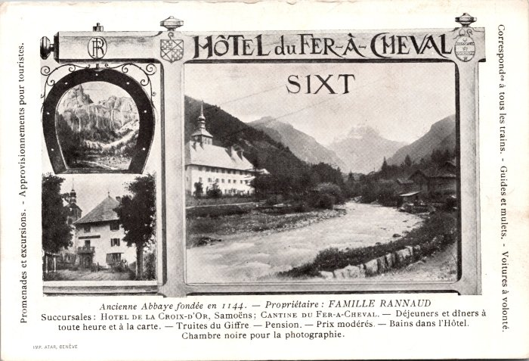 | Hôtel du Fer-à-Cheval et renseignements (2-623) | Hôtel du Fer-à-Cheval et renseignements, propriétaire : Famille RANNAUD
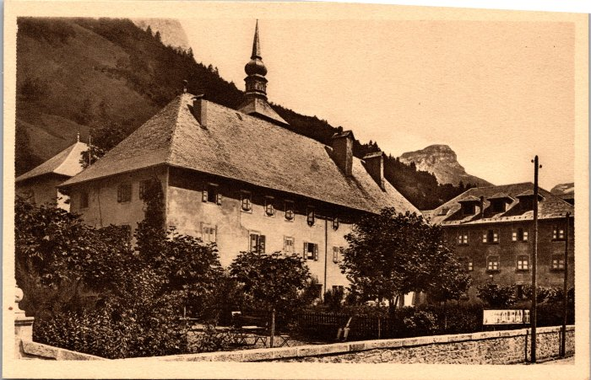 | Hôtel du Fer-à-Cheval (2-453) | Hôtel du Fer-à-Cheval
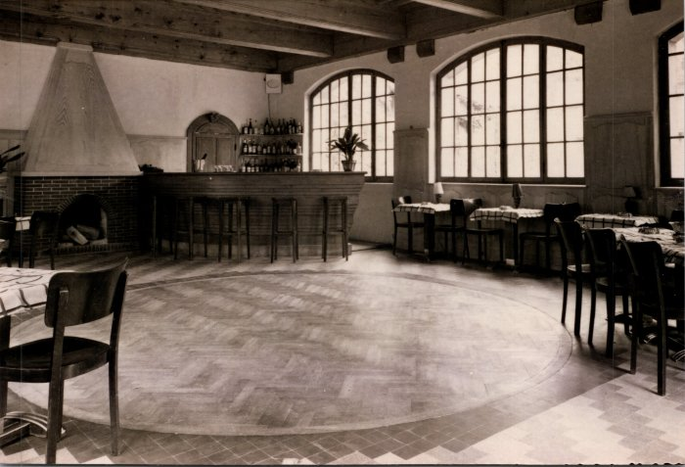 | Photos à l'intérieur de l'abbaye - Hôtel du Fer-à-Cheval (2-445) | Photos à l'intérieur de l'abbaye - Hôtel du Fer-à-Cheval
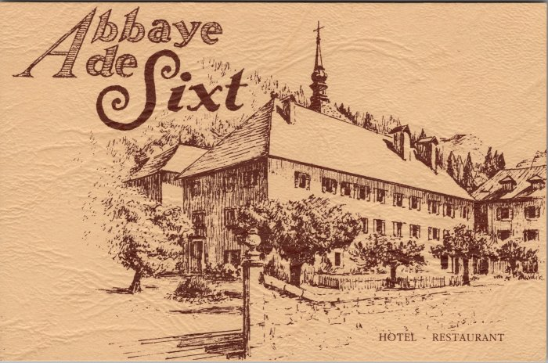 | Carte de visite de l'Hotel du Fer à Cheval (2-3737) | Carte de visite de l'Hotel du Fer à Cheval
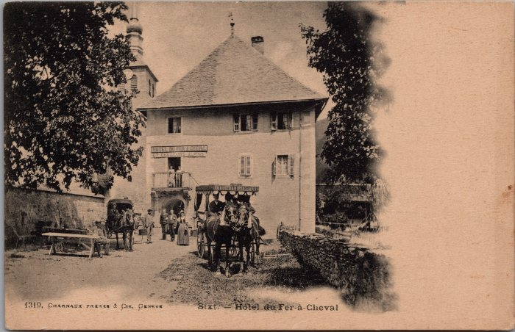 | Hôtel du Fer-à-Cheval et ses calèches (2-2292) | Hôtel du Fer-à-Cheval et ses calèches

